Лист1
 | Вероятности появления символов |  |  |  |  |  | 3442443324424433244224422443443344244223442244223442441244321443442234424432442234422443324424422344
 | ai | nai | p(ai) | J(ai)
 | 1 | 2 | 0.02 | 5.6438561898
 | 2 | 30 | 0.3 | 1.7369655942
 | 3 | 18 | 0.18 | 2.4739311883
 | 4 | 50 | 0.5 | 1
 |  | 100 | 1 | 10.854752972

 |  | Jобщ = | 157.93

 | Тип источника
 | aiaj | n(aiaj) | p(aiaj) | p(ai)p(aj)
 | 11 | 0 | 0 | 0.00
 | 12 | 1 | 0.01 | 0.01
 | 13 | 0 | 0 | 0.00
 | 14 | 1 | 0.01 | 0.01
 | 21 | 1 | 0.01 | 0.01
 | 22 | 9 | 0.09 | 0.09 |  | Источник марковский (в сообщении есть корреляционные связи между Символами, т.е. вероятность появления символа зависит от того какой символ появился ранее)
 | 23 | 5 | 0.05 | 0.05
 | 24 | 15 | 0.15 | 0.15
 | 31 | 0 | 0 | 0.00
 | 32 | 5 | 0.05 | 0.05
 | 33 | 4 | 0.04 | 0.03
 | 34 | 1 | 0.01 | 0.09
 | 41 | 1 | 0.01 | 0.01
 | 42 | 15 | 0.15 | 0.15
 | 43 | 8 | 0.08 | 0.09
 | 44 | 25 | 0.25 | 0.25

 |  |  |  |  |  |  |  | H(A/A')= | -0.87

 | Энтропия источника

 | p(2/1) | 0.5
 | p(4/1) | 0.5
 | p(1/2) | 0.033333333333
 | p(2/2) | 0.3
 | p(3/2) | 0.16666666667
 | p(4/2) | 0.5
 | p(2/3) | 0.27777777778 |  | H(A/A')= | -0.049573702668
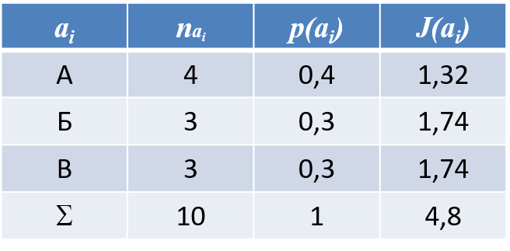
 | p(3/3) | 0.22222222222 |  |  | 0.05
 | p(4/3) | 0.055555555556 |  | Lkmin= | 5
 | p(1/4) | 0.02
 | p(2/4) | 0.3
 | p(3/4) | 0.16
 | p(4/4) | 0.5
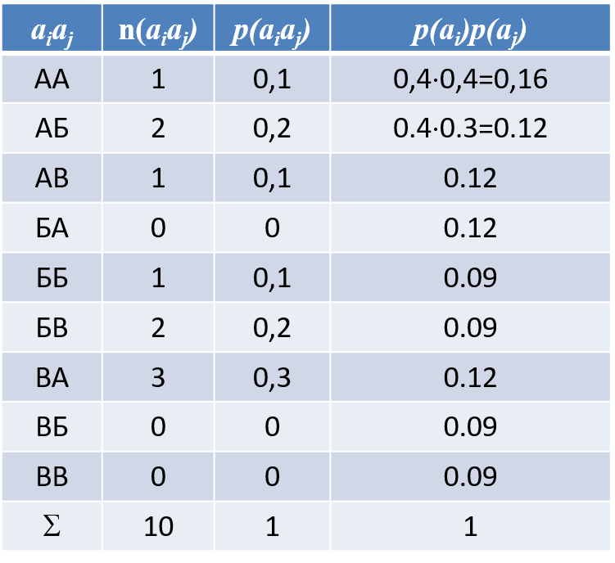

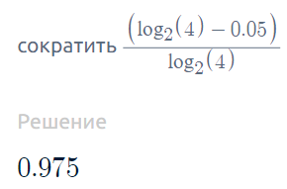
Избыточность

 |  |  |  | Пусть 4 это кол-во уникальных символов

Большая избыточность?

